Hoja1
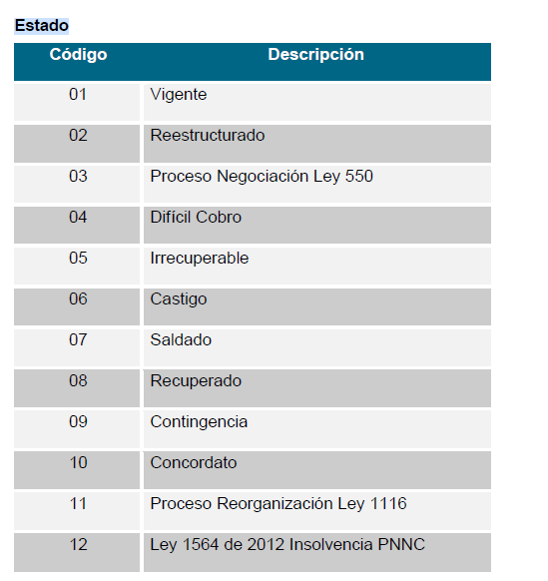
Número de la Obligación | Código Sucursal | Calidad | Calificación | Situación o Estado del Titular | Estado | Edad de Mora o Manejo | Años en Mora | Fecha de Corte | Fecha Inicial o Expedicion | Fecha Terminación | Fecha de Exigibilidad | Fecha de Prescripción | Fecha de Pago | Modo Extinción | Tipo de Pago | Periodicidad de Pago | Probabilidad de no Pago
10-216000244 | 6 | P | 1 | 6 | 1 | 0 |  | 20250831 | 20211117 | 20230517 |  |  |  |  |  | 8 | 0
10-213000356 | 3 | P | 1 | 6 | 1 | 0 |  | 20250831 | 20210917 | 20231106 |  |  |  |  |  | 8 | 0
10-204000050 | 4 | P | 1 | 6 | 1 | 0 |  | 20250831 | 20200314 | 20260905 |  |  | 20250407 | 1 | 1 | 8 | 0
10-241000595 | 1 | P | 1 | 6 | 1 | 0 |  | 20250831 | 20240717 | 20270805 |  |  | 20241029 | 1 | 1 | 8 | 0
10-221000243 | 1 | P | 1 | 6 | 1 | 0 |  | 20250831 | 20220429 | 20250104 |  |  |  |  |  | 8 | 0
10-215000176 | 5 | P | 1 | 6 | 1 | 0 |  | 20250831 | 20210909 | 20240330 |  |  |  |  |  | 8 | 0
10-226000117 | 6 | P | 1 | 6 | 1 | 0 |  | 20250831 | 20230223 | 20250220 |  |  |  |  |  | 8 | 0
10-216000043 | 6 | P | 1 | 6 | 1 | 0 |  | 20250831 | 20210408 | 20240629 |  |  |  |  |  | 8 | 0
10-222000141 | 2 | P | 1 | 6 | 1 | 0 |  | 20250831 | 20221025 | 20250625 |  |  |  |  |  | 8 | 0
10-214000978 | 4 | P | 1 | 6 | 1 | 0 |  | 20250831 | 20220913 | 20250306 |  |  |  |  |  | 8 | 0
10-216000471 | 6 | P | 1 | 6 | 1 | 0 |  | 20250831 | 20220817 | 20261220 |  |  | 20250716 | 1 | 1 | 8 | 0
10-203000730 | 3 | P | 1 | 6 | 1 | 0 |  | 20250831 | 20210203 | 20250115 |  |  |  |  |  | 8 | 0
10-216000033 | 6 | P | 1 | 6 | 1 | 0 |  | 20250831 | 20210331 | 20250720 |  |  |  |  |  | 8 | 0
10-214000322 | 4 | P | 1 | 6 | 1 | 0 |  | 20250831 | 20210831 | 20260405 |  |  | 20250117 | 1 | 1 | 8 | 0
10-206000036 | 6 | P | 1 | 6 | 1 | 0 |  | 20250831 | 20200220 | 20240720 |  |  |  |  |  | 8 | 0
10-255000088 | 5 | P | 1 | 6 | 1 | 0 |  | 20250831 | 20250326 | 20281020 |  |  | 20250520 | 1 | 1 | 8 | 0
10-255000015 | 5 | P | 1 | 6 | 1 | 0 |  | 20250831 | 20250116 | 20280120 |  |  | 20250520 | 1 | 1 | 8 | 0
10-255000079 | 5 | P | 1 | 6 | 1 | 0 |  | 20250831 | 20250319 | 20280920 |  |  | 20250520 | 1 | 1 | 8 | 0
10-255000085 | 5 | P | 1 | 6 | 1 | 0 |  | 20250831 | 20250321 | 20280920 |  |  | 20250520 | 1 | 1 | 8 | 0
10-215000713 | 5 | P | 1 | 6 | 1 | 0 |  | 20250831 | 20221214 | 20241214 |  |  |  |  |  | 8 | 0
10-201003606 | 1 | P | 1 | 6 | 1 | 0 |  | 20250831 | 20200928 | 20240328 |  |  |  |  |  | 8 | 0
10-224000116 | 4 | P | 1 | 6 | 1 | 0 |  | 20250831 | 20221201 | 20241201 |  |  |  |  |  | 8 | 0
10-217000435 | 7 | P | 1 | 6 | 1 | 0 |  | 20250831 | 20230124 | 20250924 |  |  | 20240216 | 1 | 1 | 8 | 0
10-202000477 | 2 | P | 1 | 6 | 1 | 0 |  | 20250831 | 20210316 | 20220916 |  |  |  |  |  | 8 | 0
10-226000142 | 6 | P | 1 | 6 | 1 | 0 |  | 20250831 | 20230314 | 20250410 |  |  |  |  |  | 8 | 0
10-213000411 | 3 | P | 1 | 6 | 1 | 0 |  | 20250831 | 20211021 | 20230809 |  |  |  |  |  | 8 | 0
10-215000216 | 5 | P | 1 | 6 | 1 | 0 |  | 20250831 | 20211007 | 20250410 |  |  |  |  |  | 8 | 0
10-221000734 | 1 | P | 1 | 6 | 1 | 0 |  | 20250831 | 20221019 | 20261105 |  |  | 20250820 | 1 | 1 | 8 | 0
10-243000645 | 3 | P | 1 | 6 | 1 | 0 |  | 20250831 | 20241119 | 20280505 |  |  | 20250813 | 1 | 1 | 8 | 0
10-216000357 | 6 | P | 1 | 6 | 1 | 0 |  | 20250831 | 20220401 | 20250305 |  |  |  |  |  | 8 | 0
10-216000121 | 6 | P | 1 | 6 | 1 | 0 |  | 20250831 | 20210622 | 20230522 |  |  |  |  |  | 8 | 0
10-226000244 | 6 | P | 1 | 6 | 1 | 0 |  | 20250831 | 20230728 | 20260710 |  |  | 20240712 | 1 | 1 | 8 | 0
10-206000399 | 6 | P | 1 | 6 | 1 | 0 |  | 20250831 | 20201124 | 20250620 |  |  |  |  |  | 8 | 0
...

